Sheet1
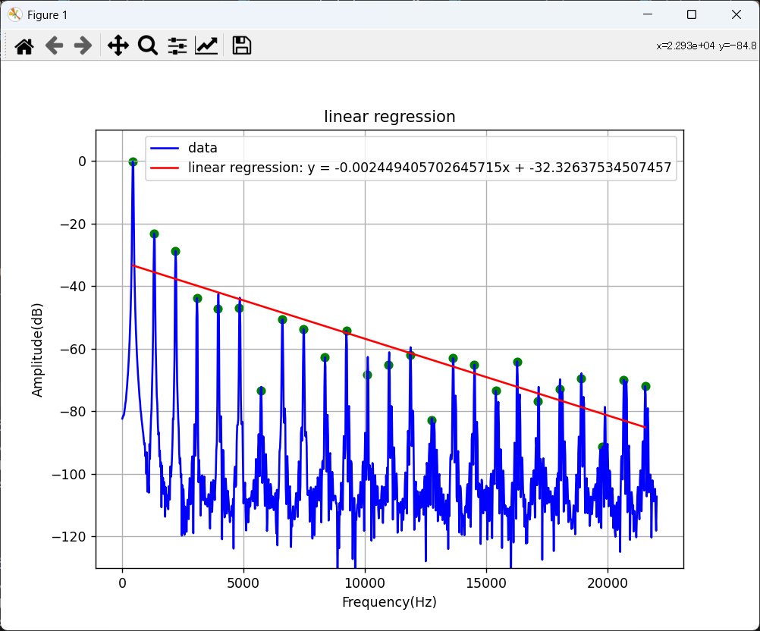
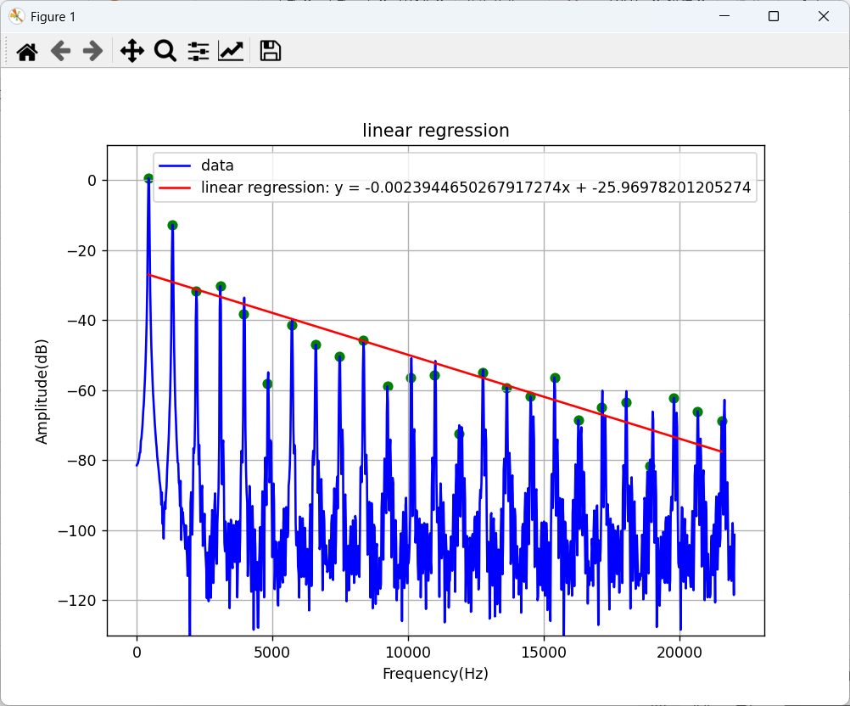
 |  | 1 | 2 | 3 | 4 | 5 | 6 | 7 | 8 | 9 | 10
6秒時点 | -0.00245 | -1.078 | -2.156 | -3.234 | -4.312 | -5.39 | -6.468 | -7.546 | -8.624 | -9.702 | -10.78
9秒時点 | -0.00239 | -1.0516 | -2.1032 | -3.1548 | -4.2064 | -5.258 | -6.3096 | -7.3612 | -8.4128 | -9.4644 | -10.516

